Karte
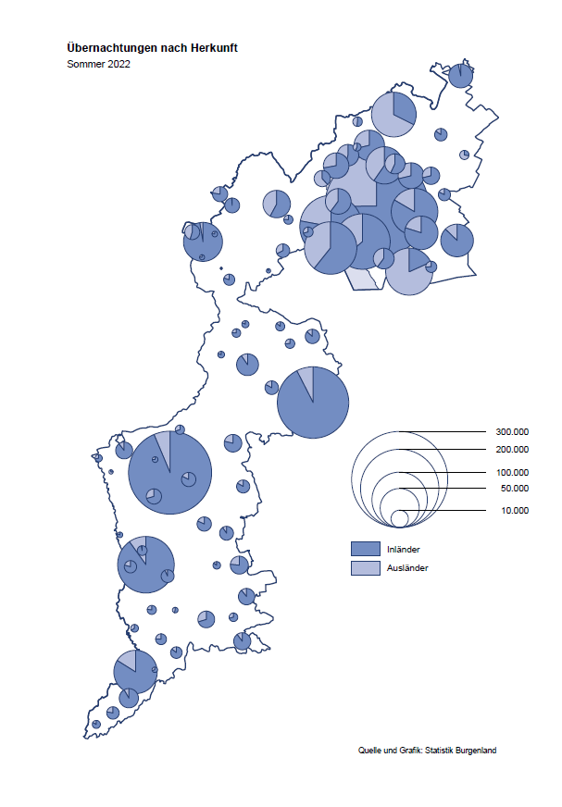

Bgld
Ankünfte nach Unterkunftsart |  |  |  |  |  |  |  | Übernachtungen nach Unterkunftsart |  |  |  |  |  |  |  | Daten für Grafik 2:
Sommer 2022 |  |  |  |  |  |  |  | Sommer 2022 |  |  |  |  |  |  |  |  | Monat | 2022 | 2021 | Ø 2011-2021 | 2021 | 2020 | 2019 | 2018 | 2017 | 2016 | 2015 | 2014 | 2013 | 2012 | 2011

Unterkunftsart | Ankünfte |  |  |  |  |  |  | Unterkunftsart | Übernachtungen |  |  |  |  |  |  | Sommer |  | 2,034,777 | 2,140,225 | 2,022,635 | 2,140,225 | 1,847,333 | 2,108,106 | 2,048,894 | 2,091,783 | 2,092,188 | 1,983,390 | 1,968,709 | 1,939,791 | 2,003,063 | 2,025,502
 | Inländer |  | Ausländer |  | insgesamt |  |  |  | Inländer |  | Ausländer |  | insgesamt
 | 2021 | 2022 | 2021 | 2022 | 2021 | 2022 | % |  | 2021 | 2022 | 2021 | 2022 | 2021 | 2022 | % | Jänner | 1 | 115,620 | 29,476 | 128,877 | 29,476 | 145,353 | 142,561 | 145,246 | 145,386 | 144,674 | 134,038 | 133,981 | 132,179 | 136,230 | 128,519
 |  |  |  |  |  |  |  |  |  |  |  |  |  |  |  | Feber | 2 | 121,086 | 34,472 | 130,386 | 34,472 | 151,431 | 140,588 | 142,295 | 142,728 | 145,581 | 135,782 | 142,631 | 131,305 | 135,387 | 132,050
Burgenland | 596,832 | 551,249 | 110,565 | 149,357 | 707,397 | 700,606 | -1.0% | Burgenland | 1,724,936 | 1,540,054 | 415,289 | 494,723 | 2,140,225 | 2,034,777 | -4.9% | März | 3 | 138,364 | 45,792 | 138,154 | 45,792 | 64,358 | 163,253 | 168,732 | 155,317 | 173,021 | 148,988 | 147,200 | 164,265 | 148,907 | 139,865
Gewerbl. Beherbergungsbetrieb | 413,993 | 388,892 | 70,411 | 96,090 | 484,404 | 484,982 | 0.1% | Gewerbl. Beherbergungsbetrieb | 1,014,776 | 906,029 | 236,404 | 280,563 | 1,251,180 | 1,186,592 | -5.2% | April | 4 | 227,240 | 50,285 | 180,435 | 50,285 | 5,072 | 244,826 | 224,025 | 232,034 | 202,440 | 201,029 | 212,756 | 185,187 | 215,698 | 211,430
5/4-Stern | 240,701 | 230,239 | 33,749 | 47,353 | 274,450 | 277,592 | 1.1% | 5/4-Stern | 615,110 | 553,356 | 125,692 | 157,938 | 740,802 | 711,294 | -4.0% | Mai | 5 | 290,079 | 158,476 | 255,706 | 158,476 | 46,179 | 283,418 | 306,488 | 278,950 | 328,809 | 292,559 | 285,056 | 297,188 | 278,023 | 257,616
3-Stern | 142,627 | 131,272 | 26,063 | 30,275 | 168,690 | 161,547 | -4.2% | 3-Stern | 328,177 | 291,066 | 74,539 | 86,611 | 402,716 | 377,677 | -6.2% | Juni | 6 | 341,645 | 333,648 | 310,539 | 333,648 | 233,437 | 353,757 | 312,160 | 347,452 | 298,750 | 304,686 | 319,646 | 276,693 | 292,628 | 343,074
2/1-Stern | 30,665 | 27,381 | 10,599 | 18,462 | 41,264 | 45,843 | 11.1% | 2/1-Stern | 71,489 | 61,607 | 36,173 | 36,014 | 107,662 | 97,621 | -9.3% | Juli | 7 | 407,558 | 472,159 | 428,075 | 472,159 | 447,640 | 430,134 | 431,967 | 436,808 | 437,717 | 417,086 | 403,168 | 408,674 | 409,575 | 413,893
Privatquartier nicht auf Bauernhof | 28,865 | 23,991 | 6,073 | 7,102 | 34,938 | 31,093 | -11.0% | Privatquartier nicht auf Bauernhof | 74,931 | 58,914 | 25,964 | 28,795 | 100,895 | 87,709 | -13.1% | August | 8 | 470,298 | 557,336 | 510,964 | 557,336 | 546,671 | 513,292 | 486,508 | 503,565 | 510,434 | 483,048 | 494,104 | 488,499 | 519,743 | 517,405
Privatquartier auf Bauernhof | 13,760 | 11,202 | 2,369 | 3,111 | 16,129 | 14,313 | -11.3% | Privatquartier auf Bauernhof | 38,103 | 30,630 | 10,590 | 13,683 | 48,693 | 44,313 | -9.0% | September | 9 | 294,755 | 360,851 | 301,237 | 360,851 | 369,853 | 301,838 | 294,404 | 306,558 | 299,008 | 282,739 | 260,716 | 264,879 | 291,135 | 281,631
Campingplatz | 85,123 | 75,879 | 18,314 | 24,402 | 103,437 | 100,281 | -3.1% | Campingplatz | 271,173 | 235,976 | 65,916 | 77,002 | 337,089 | 312,978 | -7.2% | Oktober | 10 | 230,442 | 257,755 | 216,114 | 257,755 | 203,553 | 225,667 | 217,367 | 218,450 | 217,470 | 203,272 | 206,019 | 203,858 | 211,959 | 211,883
Kurheim der Sozialvers.träger | 2,241 | 2,690 | 6 | 10 | 2,247 | 2,700 | 20.2% | Kurheim der Sozialvers.träger | 61,514 | 63,699 | 158 | 219 | 61,672 | 63,918 | 3.6% | Nov | 11 |  | 126,150 | 161,562 | 126,150 | 46,036 | 193,867 | 183,958 | 181,241 | 179,370 | 171,475 | 171,477 | 179,421 | 179,009 | 165,174
Private und öffentliche Kurheime | 7,484 | 6,844 | 120 | 179 | 7,604 | 7,023 | -7.6% | Private und öffentliche Kurheime | 119,072 | 120,056 | 912 | 1,341 | 119,984 | 121,397 | 1.2% | Dez | 12 |  | 83,661 | 121,777 | 83,661 | 28,378 | 151,031 | 137,414 | 144,168 | 146,751 | 139,989 | 135,883 | 121,095 | 120,361 | 130,817
Jugendherberge | 2,062 | 2,651 | 247 | 298 | 2,309 | 2,949 | 27.7% | Jugendherberge | 5,929 | 11,377 | 696 | 1,379 | 6,625 | 12,756 | 92.5%
Ferienwohnung, Ferienhaus | 37,948 | 34,047 | 11,109 | 15,810 | 49,057 | 49,857 | 1.6% | Ferienwohnung, Ferienhaus | 126,944 | 101,949 | 65,578 | 83,424 | 192,522 | 185,373 | -3.7% | Überschrift1: | Übernachtungen im Burgenland 2015
Sonstige Unterkunft | 5,356 | 5,053 | 1,916 | 2,355 | 7,272 | 7,408 | 1.9% | Sonstige Unterkunft | 12,494 | 11,424 | 9,071 | 8,317 | 21,565 | 19,741 | -8.5% | Überschrift2: | im Vergleich zu 2015 und Ø 2005-2015

Übernachtungen im Sommer nach Unterkunftsarten
Übernachtungen nach Monaten
 |  |  |  |  |  |  |  |  |  |  |  |  |  |  |  | Daten für Grafik 1:
 |  |  |  |  |  |  |  |  |  |  |  |  |  |  |  |  | 2022 | 2021
 |  |  |  |  |  |  |  |  |  |  |  |  |  |  |  | 5/4-Stern | 711,294 | 740,802
 |  |  |  |  |  |  |  |  |  |  |  |  |  |  |  | 3-Stern | 377,677 | 402,716
 |  |  |  |  |  |  |  |  |  |  |  |  |  |  |  | 2/1-Stern | 97,621 | 107,662
 |  |  |  |  |  |  |  |  |  |  |  |  |  |  |  | Privatquartier | 132,022 | 149,588
 |  |  |  |  |  |  |  |  |  |  |  |  |  |  |  | Campingplatz | 312,978 | 337,089
 |  |  |  |  |  |  |  |  |  |  |  |  |  |  |  | Kurheim, Erhol. | 185,315 | 181,656
 |  |  |  |  |  |  |  |  |  |  |  |  |  |  |  | Sonst. Unterk. | 217,870 | 220,712

 |  |  |  |  |  |  |  |  |  |  |  |  |  |  |  | Kontrolle | 2,034,777 | 2,140,225

Gemeinde20
Die 20 Gemeinden mit den meisten Übernachtungen
Sommer 2022

Gemeinde | Ankünfte |  |  | Übernachtungen
 | 2021 | 2022 | % | 2021 | 2022 | %

Podersdorf am See | 116,291 | 110,969 | -4.6% | 369,042 | 347,748 | -5.8%
Bad Tatzmannsdorf | 61,823 | 49,019 | -20.7% | 264,125 | 223,688 | -15.3%
Lutzmannsburg | 63,378 | 65,515 | 3.4% | 162,032 | 165,595 | 2.2%
Rust | 47,794 | 48,272 | 1.0% | 135,204 | 125,917 | -6.9%
Stegersbach | 49,057 | 38,238 | -22.1% | 133,057 | 103,866 | -21.9%
Illmitz | 34,335 | 29,209 | -14.9% | 115,665 | 99,845 | -13.7%
Mörbisch am See | 32,721 | 29,047 | -11.2% | 100,016 | 89,175 | -10.8%
Pamhagen | 12,297 | 12,669 | 3.0% | 63,530 | 71,784 | 13.0%
Frauenkirchen | 30,085 | 32,450 | 7.9% | 69,645 | 70,387 | 1.1%
Parndorf | 24,588 | 41,840 | 70.2% | 45,372 | 64,705 | 42.6%
Jennersdorf | 29,042 | 25,128 | -13.5% | 72,657 | 61,093 | -15.9%
Bad Sauerbrunn | 4,905 | 4,569 | -6.9% | 44,792 | 49,304 | 10.1%
Neusiedl am See | 17,299 | 18,533 | 7.1% | 45,652 | 45,099 | -1.2%
Sankt Andrä am Zicksee | 6,841 | 5,412 | -20.9% | 41,961 | 36,314 | -13.5%
Andau | 4,781 | 18,380 |  | 12,957 | 34,648
Jois | 11,265 | 11,785 | 4.6% | 30,469 | 30,056 | -1.4%
Eisenstadt | 9,901 | 10,993 | 11.0% | 25,885 | 24,446 | -5.6%
Gols | 8,332 | 7,826 | -6.1% | 21,238 | 21,827 | 2.8%
Oggau am Neusiedler See | 9,007 | 7,018 | -22.1% | 28,279 | 21,271 | -24.8%
Purbach am Neusiedler See | 7,430 | 8,855 | 19.2% | 19,645 | 20,971 | 6.7%

Die 10 Gemeinden mit den meisten Übernachtungen im Sommer
 |  |  |  |  |  |  |  | Daten für Grafik: | 2021 | 2022 | 2021 | 2022
 |  |  |  |  |  |  | 1 | Podersdorf am See | 369,042 | 347,748 | 54.1 | 51.7
 |  |  |  |  |  |  | 2 | Bad Tatzmannsdorf | 264,125 | 223,688 | 38.7 | 33.3
 |  |  |  |  |  |  | 3 | Lutzmannsburg | 162,032 | 165,595 | 23.7 | 24.6
 |  |  |  |  |  |  | 4 | Rust | 135,204 | 125,917 | 19.8 | 18.7
 |  |  |  |  |  |  | 5 | Stegersbach | 133,057 | 103,866 | 19.5 | 15.5
 |  |  |  |  |  |  | 6 | Illmitz | 115,665 | 99,845 | 16.9 | 14.9
 |  |  |  |  |  |  | 7 | Mörbisch am See | 100,016 | 89,175 | 14.7 | 13.3
 |  |  |  |  |  |  | 8 | Pamhagen | 63,530 | 71,784 | 9.3 | 10.7
 |  |  |  |  |  |  | 9 | Frauenkirchen | 69,645 | 70,387 | 10.2 | 10.5
 |  |  |  |  |  |  | 10 | Parndorf | 45,372 | 64,705 | 6.6 | 9.6
 |  |  |  |  |  |  |  | restliche Gemeinden | 682,537 | 672,067 | 100.0 | 100.0

 |  |  |  |  |  |  |  | Insgesamt | 2,140,225 | 2,034,777

